1_연산자
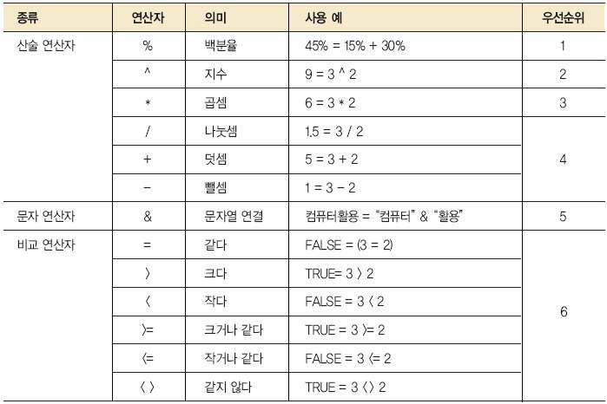
예시

2_참조
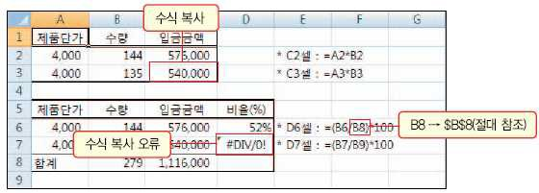

제품단가 | 수량 | 입금금액
4000 | 144 | 576000 |  |  | *=B25*C25
4000 | 135 |  |  |  | *=B26*C26

제품단가 | 수량 | 입금금액 | 비율(%)
4000 | 144 | 576000 | 51.6% | 51.6% | *=(C31/C33) | *=(C31/$C$33)
4000 | 135 | 540000 | #DIV/0! | 48.4% | *=(C32/C34)*100 | *=(C32/$C$33)
합계 | 279 | 1116000

